Лист1
ID | BR-1 | BR-2 | BR-3 | BR-4 | BR-5
Заголовок | Можно отправить форму не за полняя её. | При выборе способа доставки, можно выбрать сразу 3 варианта | Невозможно выбрать другой месяц даты доставки | Нельзя изменить время доставки | Нельзя убрать пометку с кнопки "Соглашение об обработке персональных данных"
Описание | Можно отправить форму при этом вовсем не заполнив ни одно поле | При выборе способа доставки, можно выбрать сразу 3 варианта | Нет возможности выбрать в календаре другой месяц даты доставки | Если выбрать одно время доставки из перечня, то поменять его уже невозможно | Если нажать на кнопку, которая подтверждает соглашение об обработке персональных данных, то отменить уже действие невозможно
Шаги воспроизведения | 1. Перейти по ссылке https://lm.skillbox.cc/qa_tester/module07/homework1/ 2. не заполнить ни одно поле 3. Нажать кнопку "отправить", затем кнопку "Ок" | 1. Перейти по ссылке https://lm.skillbox.cc/qa_tester/module07/homework1/ 2. Перейти на вторую страницу, нажав на кнопку "2" 3. В графе "Выберите способ доставки", выбрать сразу три способа. 4. Нажать кнопку "отправить", затем кнопку "Ок" | 1. Перейти по ссылке https://lm.skillbox.cc/qa_tester/module07/homework1/ 2. Перейти на вторую страницу, нажав на кнопку "2" 3. Открыть календарь в графе "Дата доставки". | 1. Перейти по ссылке https://lm.skillbox.cc/qa_tester/module07/homework1/ 2. Перейти на вторую страницу, нажав на кнопку "2" 3. Выбрать время доставки из перечня. 4. Попробовать поменять его на другое. | 1. Перейти по ссылке https://lm.skillbox.cc/qa_tester/module07/homework1/ 2. Перейти на вторую страницу, оставить пометку на кнопке "Соглашение об обработке персональных данных" 3. Попытаться убрать отметку на кнопке.
Фактический результат | Форма выдаст информацию по доставке | Форма разрешит выбрать сразу 3 варианта | Форма открывает календарь только на февраль 2022 года | Форма не реагирует на попытку изменить время на другое. | Кнопка не реагирует на действие.
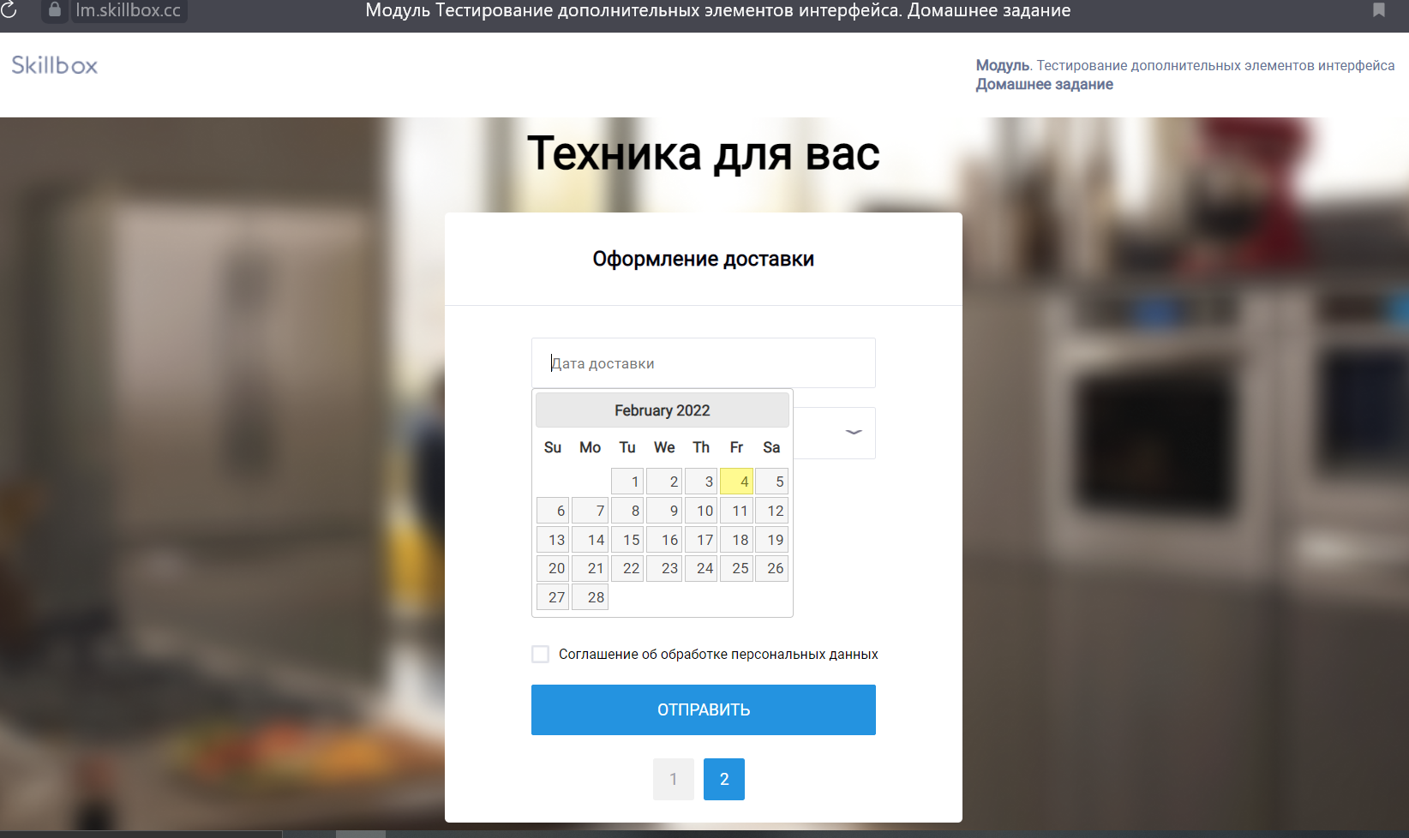
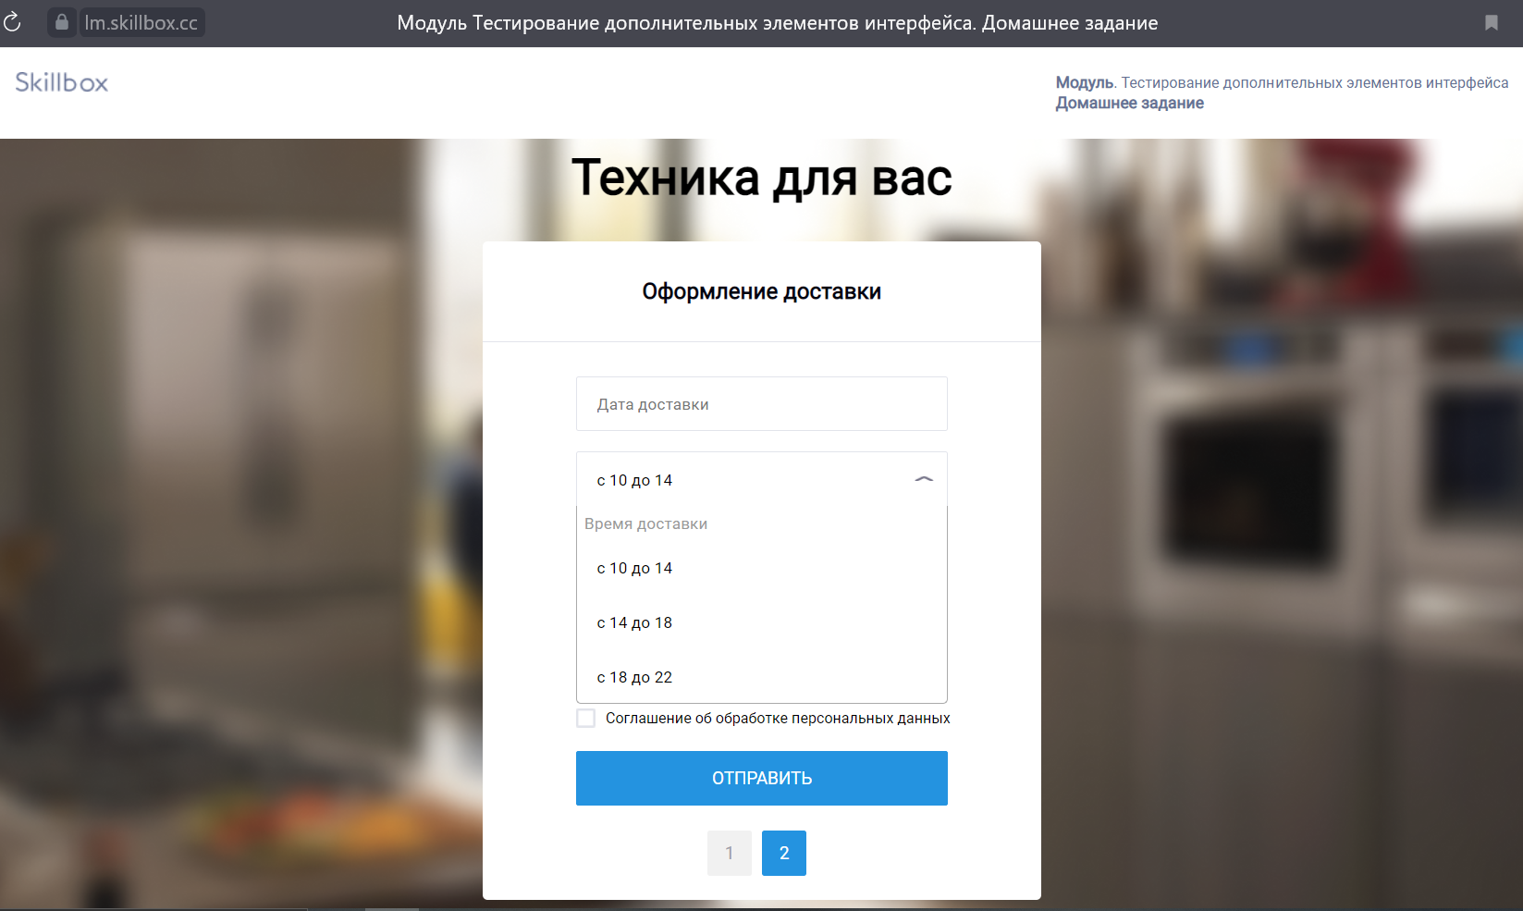
Ожидаемый результат | Форма сообщит, что поля не заполнены, а кнопку "отправить" нельзя будет нажать | Можно выбрать только один вариант из 3-х | Можно выбрать другие месяцы 2022 года | Можно выбрать другое время, если оно уже было выбрано. | Можно убрать пометку с кнопки.
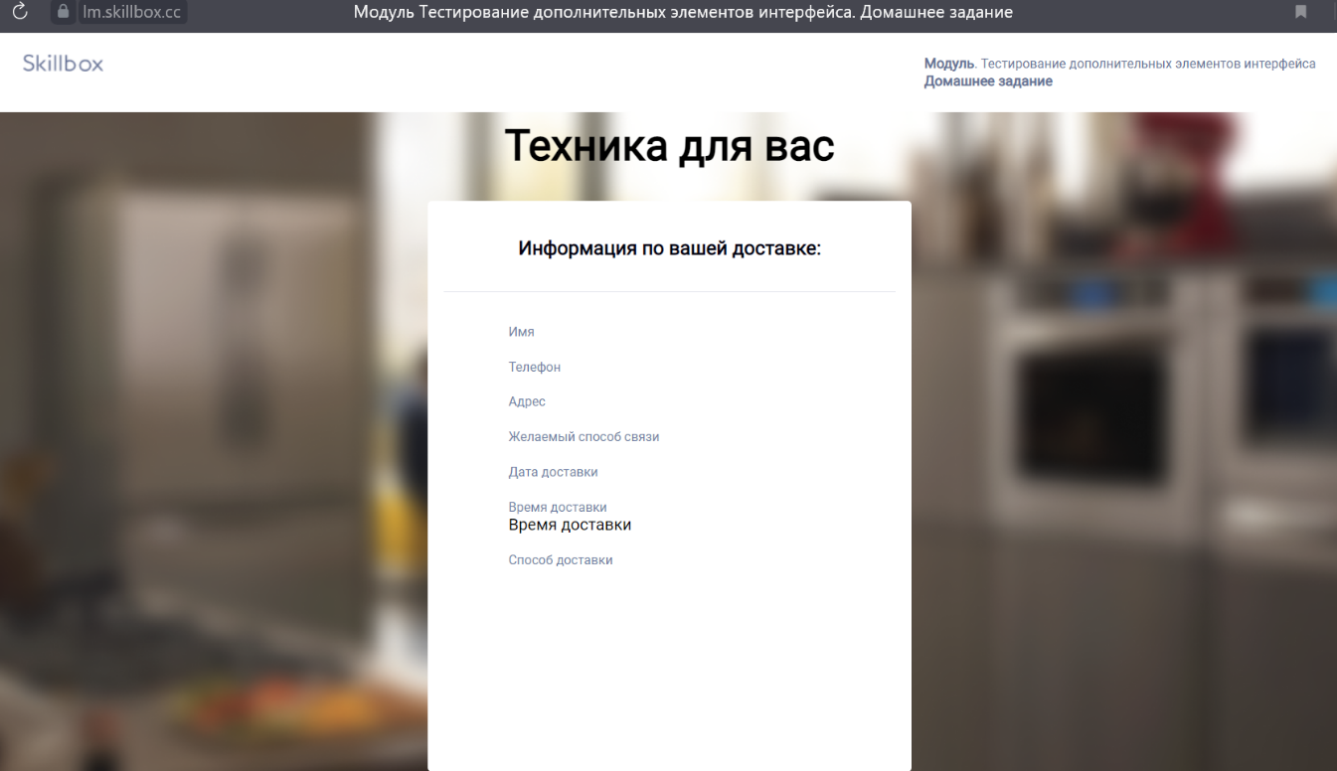
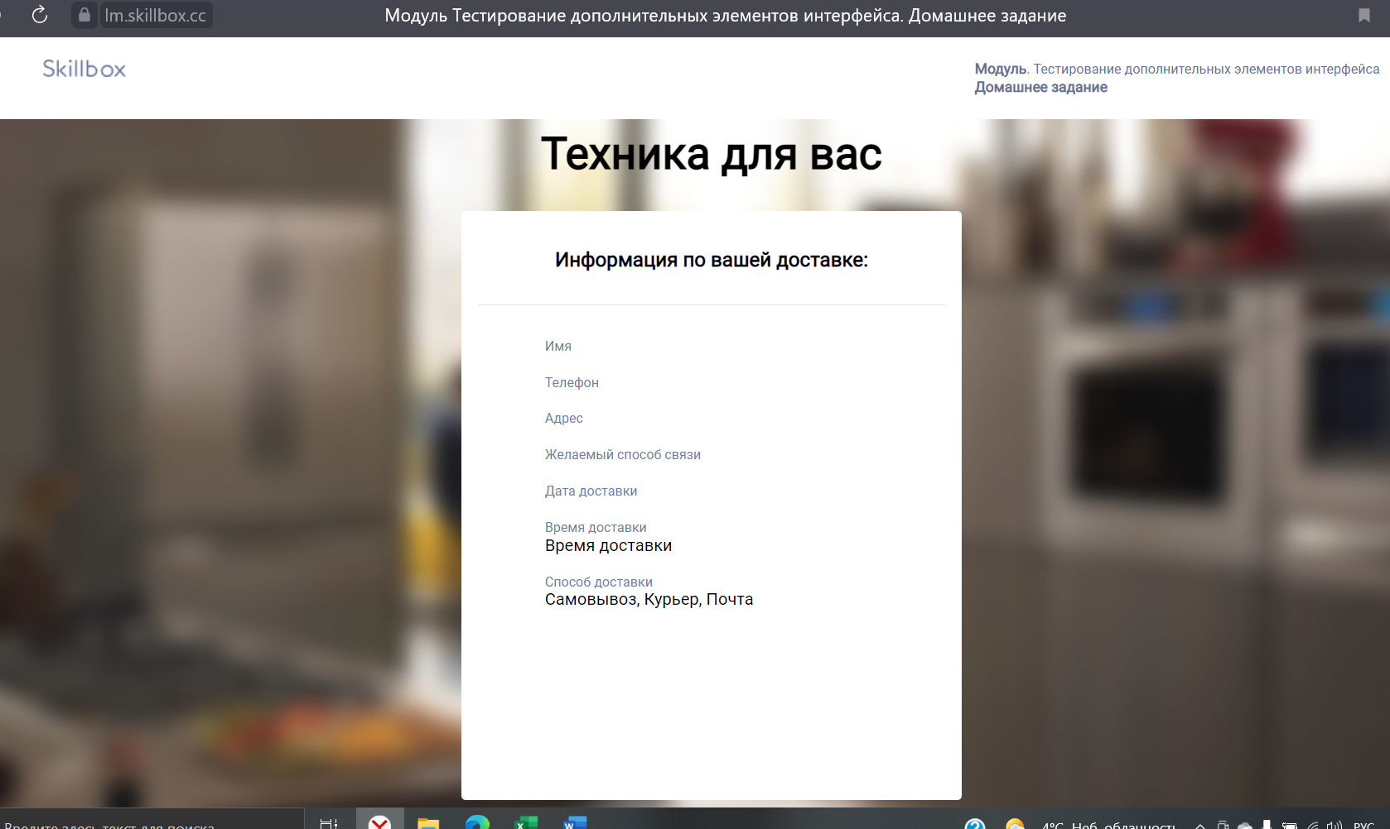
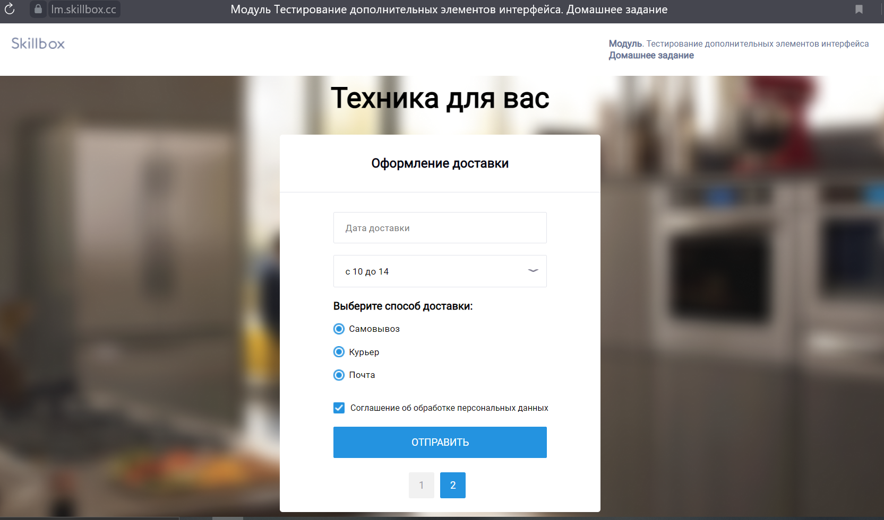
Дополнительная информация

